DaemonSet trong Kubernetes
Sử dụng DaemonSet tạo các Pod chạy trên từng Node, thi hành tác vụ Job, tự động chạy các tác vụ với CronJob
DaemonSet (ds) đảm bảo chạy trên mỗi NODE một bản copy của POD. Triển khai DaemonSet khi cần ở mỗi máy (Node) một POD

Create folder 5.ds-job-cj
 | mkdir 5.ds-job-cj
 | cd 5.ds-job-cj

Create yaml file để tạo DaemonSet
 | vi 1.ds.yaml
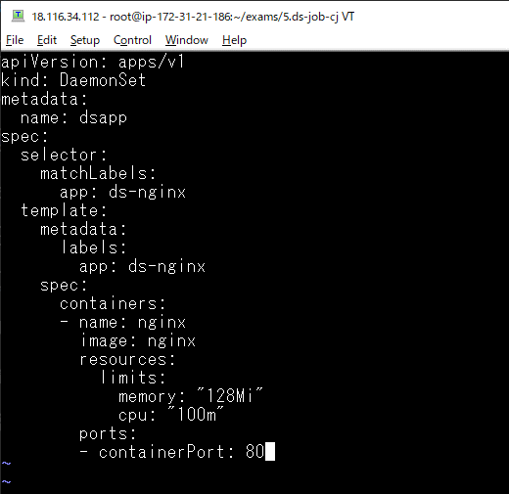

Triển khai DaemonSet
 | kubectl apply -f 1.ds.yaml

Quan sát sự thay đổi, daemonset đã tạo ra 2 pod trên node worker1.xtl và node worker2.xtl

Khi xóa đi 1 pod trên node worker2.xtl, để đảm bảo trên mỗi node có 1 pod thì nó sẽ tạo ra 1 pod để thay thế
 | kubectl delete pod/dsapp-68mbw

Quan sát sự thay đổi để thấy sự thay thế cho pod đã xóa

Liệt kê các DaemonSet
 | kubectl get ds -o wide

Liệt kê các POD theo nhãn
 | kubectl get pod -o wide -l "app=ds-nginx"

Chi tiết về ds
 | kubectl describe ds/dsapp
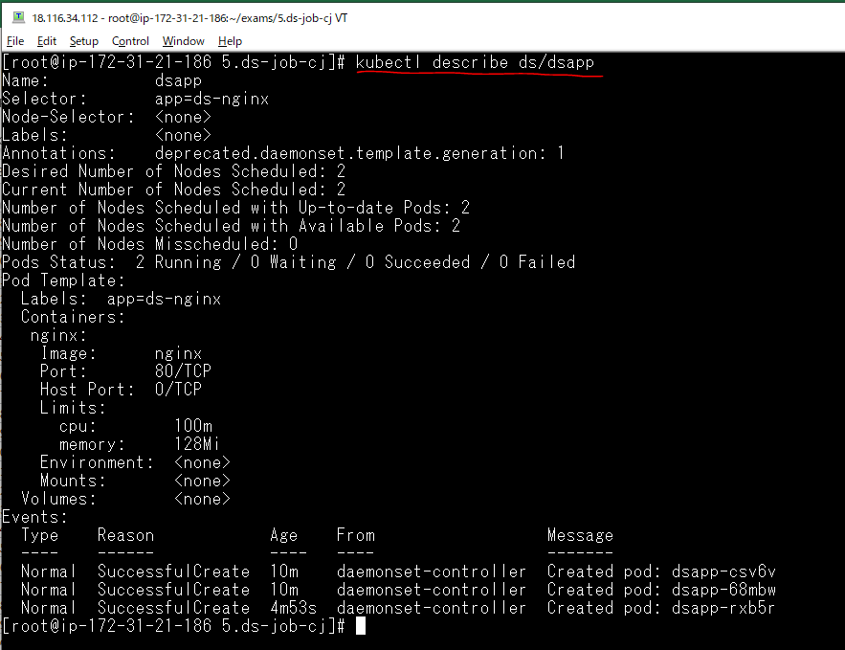

List ra các node
 | kubectl get node -o wide

Thông tin chi tiết node master
 | kubectl describe node ip-172-31-21-186.us-east-2.compute.internal
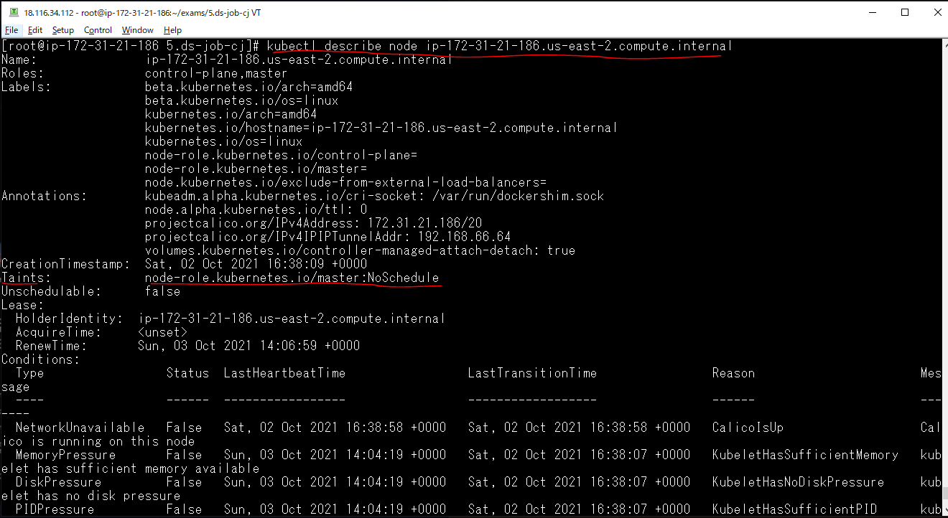

Mặc định NODE master của kubernetes không cho triển khai chạy các POD trên nó để an toàn, nếu muốn cho phép tạo Pod trên node Master thì xóa đi taint có tên node-role.kubernetes.io/master

Xóa taint trên node master.xtl cho phép tạo Pod
 | kubectl taint node ip-172-31-21-186.us-east-2.compute.internal node-role.kubernetes.io/master-

Xóa taint trên node master.xtl cho phép tạo Pod thì lập tức trên node master.xtl có pod được tạo ra

Thêm taint trên node master.xtl ngăn tạo Pod trên nó
 | kubectl taint nodes ip-172-31-21-186.us-east-2.compute.internal node-role.kubernetes.io/master:NoSchedule

Xóa DaemonSet
 | kubectl delete ds/dsapp

Triển khai lại DaemonSet
 | kubectl apply -f 1.ds.yaml

Check pod trên node master.xtl không được tạo

Xóa DaemonSet
 | kubectl delete ds/dsapp

Job trong Kubernetes
Job trong Kubernetes là tạo và chạy 1 pod nào đó, pod đó chạy và thi hành 1 task vụ và phải hoàn thành trong 1 khoảng thời gian, khi hoàn thành thì pod đó kết thúc và dừng
Thường tạo job để thi hành 1 task vụ như backup dữ liệu, rọn dẹp …

Khai báo yaml để tạo Job
 | vi 2.job.yaml
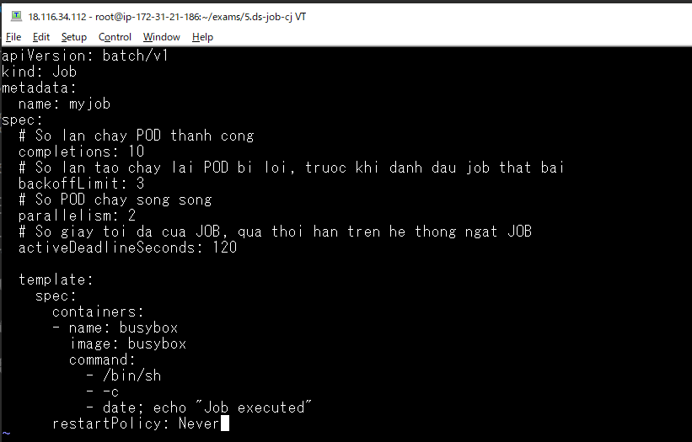

Triển khai job
 | kubectl apply -f 2.job.yaml

Quan sát sự thay đổi
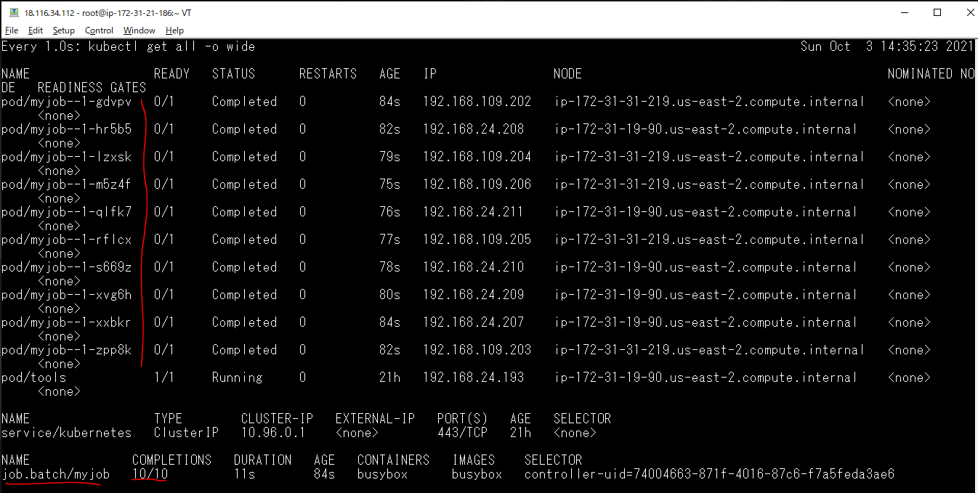

Lấy ra thông tin các job
 | kubectl get job -o wide

Xem thông tin chi tiết của myjob đã tạo
 | kubectl describe job/myjob
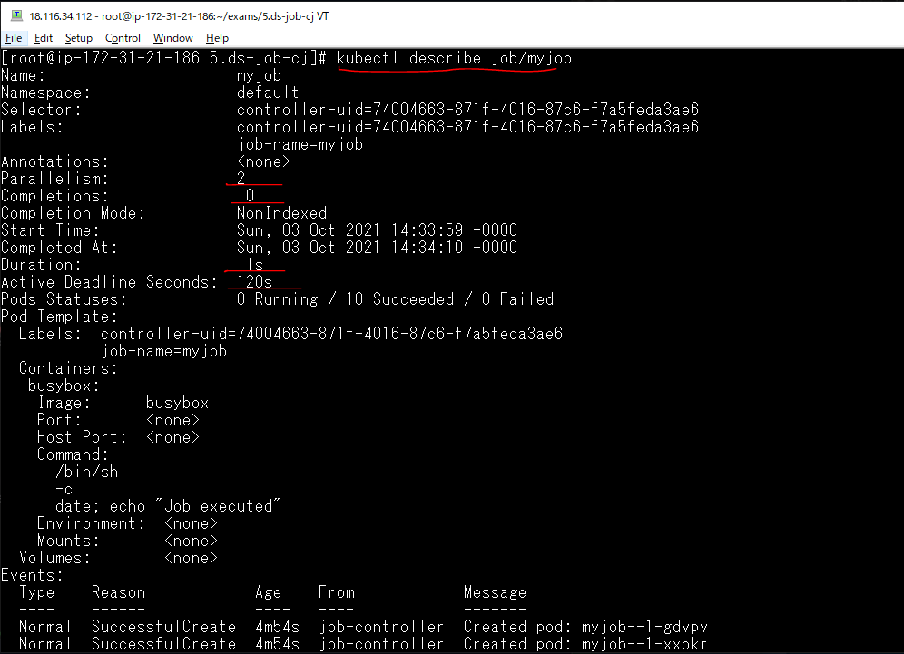

Xem log của pod để xem thông báo task vụ được hoàn thành
 | kubectl logs pod/myjob--1-gdvpv

Xóa đi Job myjob đã tạo
 | kubectl delete job/myjob

Một task vụ được coi là thành công khi nó tạo thành công các pod và chạy thành công các lệnh trong container của pod đó, và container đó phải kết thúc với mã kết thúc thành công

Chạy lệnh không có ở trong image busybox
 | vi 2.job.yaml
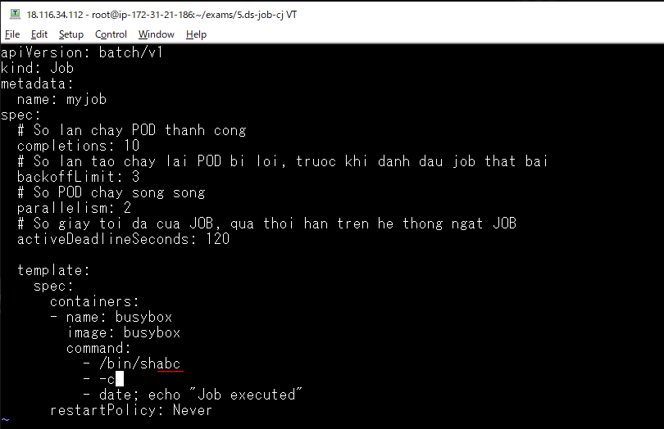

Triển khai Job
 | kubectl apply -f 2.job.yaml

pod chạy lệnh trong container không thành công
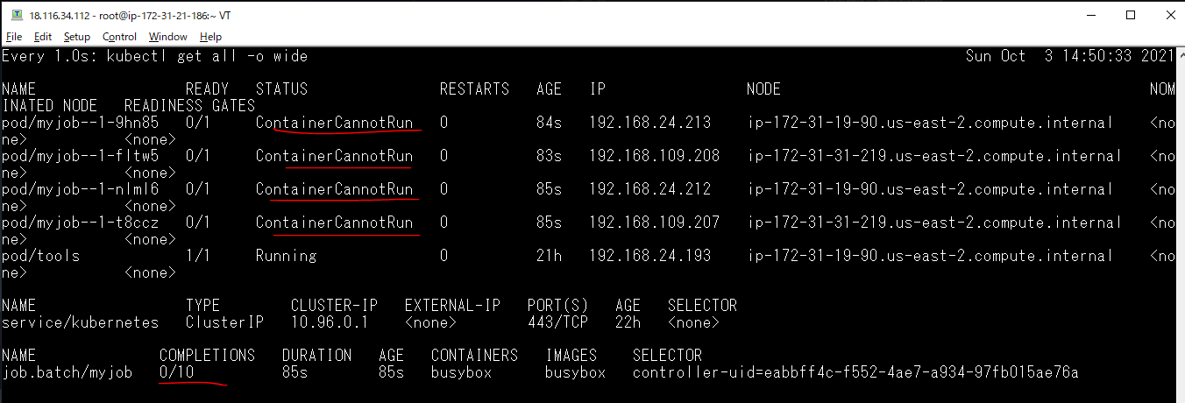

Xem thông tin chi tiết của job myjob
 | kubectl describe job/myjob
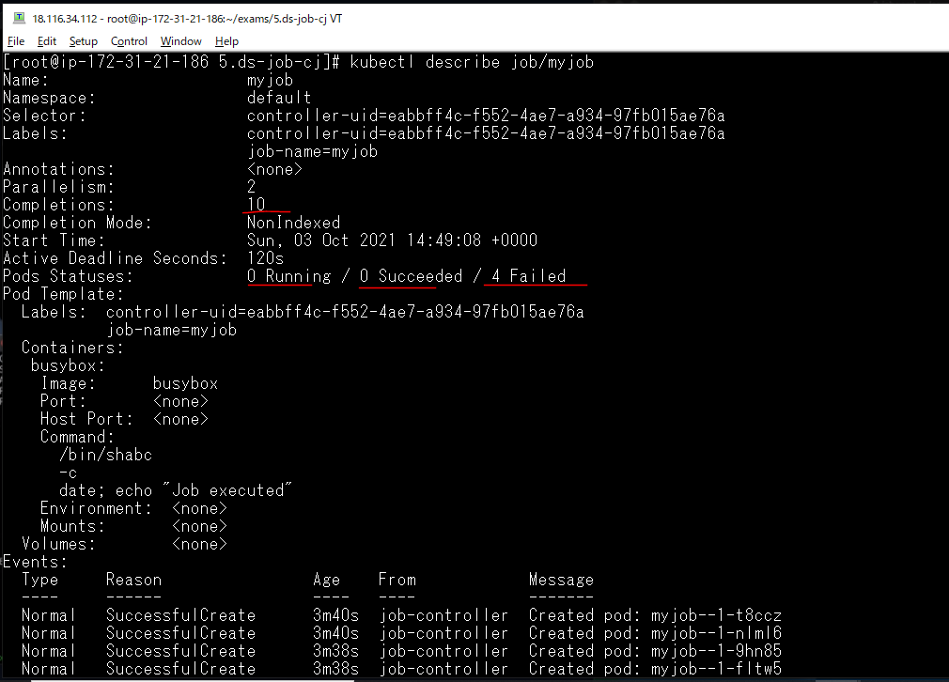

 |  | Job cần hoàn thành 10 task vụ nhưng không có task vụ
 |  | nào thành công nó tạo ra 4 task vụ, cả 4 task vụ đó đều
 |  | báo là thất bại. Khi 4 task vụ thất bại thì job dừng tạo
 |  | ra các pod. Bởi vì mình khai báo backoffLimit = 3

Xóa đi Job myjob đã tạo
 | kubectl delete job/myjob

CronJob trong Kubernetes
CronJob (cj) - chạy các Job theo một lịch định sẵn. Việc lên lịch cho CronJob khai báo giống Cron của Linux

Khai báo yaml để tạo CronJob
 | vi 3.cronjob.yaml
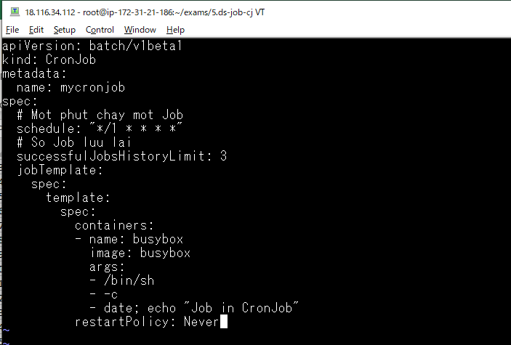

Triển khai tạo CronJob
 | kubectl apply -f 3.cronjob.yaml

Check CronJob được tạo ra
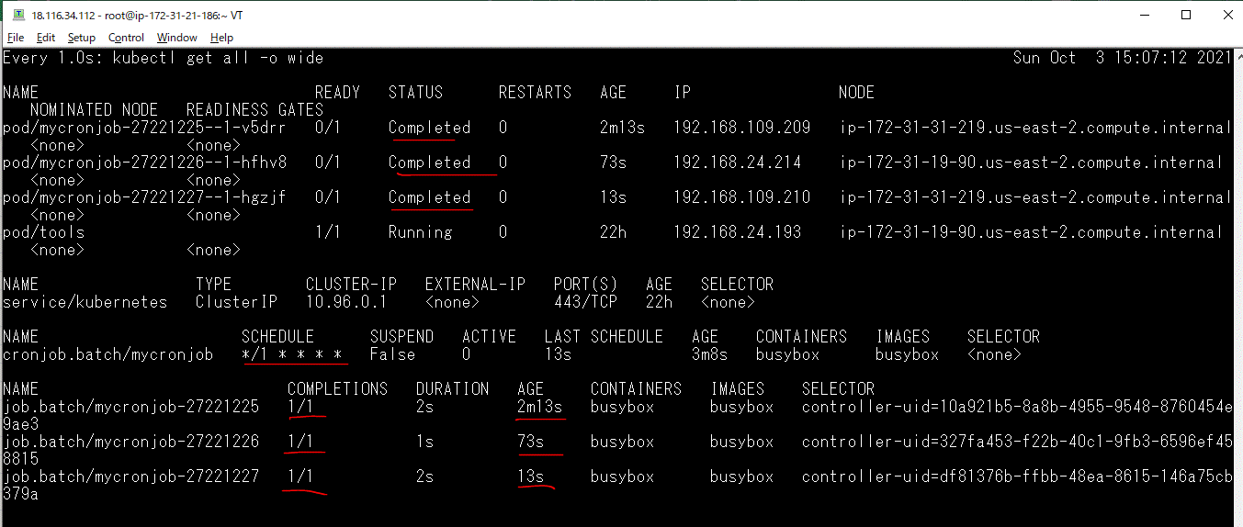

Xóa đi CronJob đã tạo
 | kubectl delete cronjob/mycronjob

